Modelo de dominio anémico
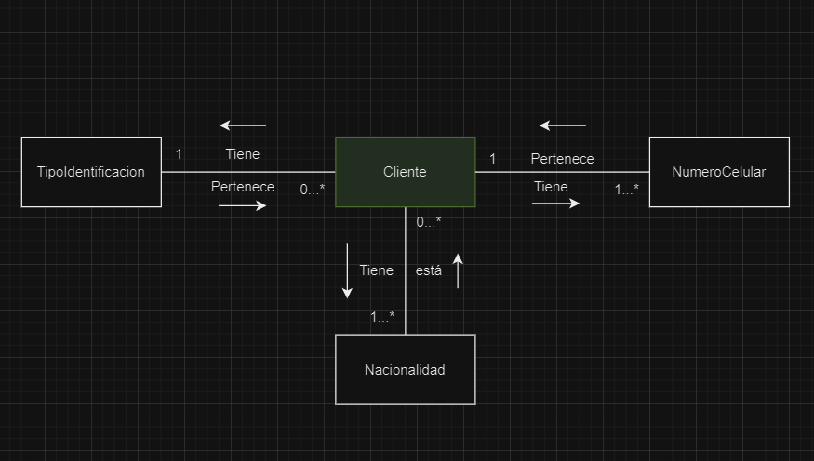
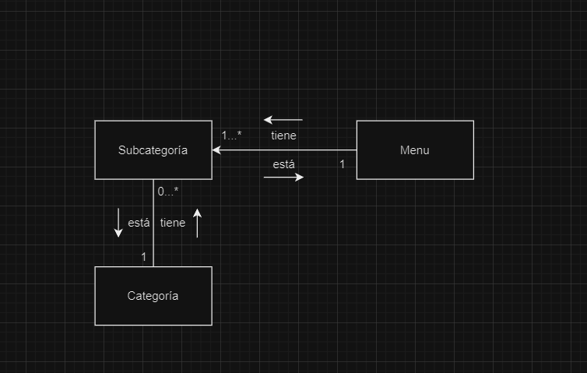

TIPOIDENTIFICACION | CLIENTES | PAISORIGEN | NUMEROCELULAR | MENU | CATEGORIA | SUBCATEGORIA

